土地案例
地块名称 | 地块编号 | 建设用地面积(㎡) | 规划建筑面积(㎡) | 用地性质 | 详细规划 | 出让年限(年) | 容积率 | 出让方式 | 成交时间 | 交易状态 | 受让单位 | 成交价(万元) | 成交土地单价(元/㎡) | 成交每亩价(万元/亩) | 成交楼面价(元/㎡) | 溢价率(%) | 1.4649 | 修正50年楼面价
亦庄新城YZ00-0606街区0110地块工业项目 | 京开国土挂[2025]04号 | 485133.91 | 485133.91 | 工业用地 | M1类工业用地 | 50年 | 1 | 挂牌 | 2025-06-20 | 已成交 | 小米景曦科技有限公司 | 63504.03 | 1309 | 87.27 | 1309 | 0 |  | 1309
亦庄新城0803街区YZ00-0803-0405地块工业项目 | 京开国土挂[2025]05号 | 49454.7 | 98909.4 | 工业用地 | M1类工业用地 | 20年 | 2 | 挂牌 | 2025-06-20 | 已成交 | 航天长征火箭技术有限公司 | 9416.17 | 1903.99 | 126.93 | 952 | 0 |  | 1395
亦庄新城YZ00-0702街区N43M1-3地块工业项目 | 京开国士挂[2025]03号 | 40202.42 | 60303.63 | 工业用地 | M1类工业用地 | 20年 | 1.50 | 挂牌 | 2025-05-16 | 已成交 | 北京盛迪医药有限公司 | 4938.87 | 1228.5 | 81.9 | 819 | 0 |  | 1200
亦庄新城YZ00-0204街区X70M1-2地块 | 京开国土挂[2025]01号 | 61152.33 | 91728.5 | 工业用地 | 工业 | 20年 | 1.50 | 挂牌 | 2025-02-17 | 已成交 | 北京智同精密传动科技有限责任公司 | 2114.7 | 345.8 | 23.05 | 231 | 0 |  | 338
亦庄新城YZ00-1101街区Z21地块混合用地、亦庄新城YZ00-1101街区Z24地块物流用地项目 | 京开国土挂[2024]06号 | 79605.46 | 101827.78 | 工业用地 | M1/M4混合用地、W1物流用地 | 20 年 | m1/m4≤1.5,w1≤1 | 挂牌 | 2024-12-23 | 已成交 | 北京亦庄综保科技发展有限公司 | 9445.53 | 1186.54 | 79.1 | 928 | 0 |  | 1359
亦庄新城YZ00-0606街区0549地块工业项目 | 京开国土挂[2024]02号 | 203586.66 | 305379.99 | 工业用地 | 工业 | 50 | 小于等于1.5 | 挂牌 | 2024-06-03 | 已成交 | 北京电控集成电路制造有限责任公司 | 36462.37 | 1791 | 119.4 | 1194 | 0 |  | 1194
亦庄新城YZ00-0702街区N43M1-2地块 工业项目 | 京开国土挂[2024]01号 | 260416.91 | 260416.91 | 工业用地 | 一类工业 用地 (M1) | 20 | 小于等于1 | 挂牌 | 2024-06-03 | 已成交 | 北京时代动力电池有限公司 | 22500.02 | 863.99 | 57.6 | 864 | 0 |  | 1266
亦庄新城YZ00-0803街区1502地块工业项目 | 京开国土挂[2023]15号 | 17549.9 | 17549.9 | 工业用地 | 一类工业用地(M1) | 20 | ≤1.0 | 挂牌 | 2024-01-31 | 已成交 | 北京亦蓝运营管理有限公司 | 2100.72 | 1196.99 | 79.8 | 1197 | 0 |  | 1753
亦庄新城YZ00-0106街区15M1地块工业项目 | 京开国土挂[2023]14号 | 72656 | 145312 | 工业用地 | 一类工业用地 (M1) | 20年 | ≤2.0 | 挂牌 | 2023-12-19 | 已成交 | 艾美疫苗股份有限公司 | 19181.18 | 2639.99 | 176 | 1320 | 0 |  | 1934
亦庄新城YZ00-0206街区X44M1地块M1/M4混合用地项目 | 京开国土挂[2023]12号 | 16968 | 40904 | 工业用地 | M1/M4混合 | 20年 | ≤2.5 | 挂牌 | 2023-10-11 | 已成交 | 北京国科天迅科技股份有限公司 | 7041.48 | 4149.85 | 276.66 | 1721 | 0 |  | 2521
亦庄新城0606街区YZ00-0606-0036地块工业项目 | 京开国土挂[2023]10号 | 14975.1 | 22462.65 | 工业用地 | 工业 | 20年 | 1.50 | 挂牌 | 2023-09-26 | 已成交 | 高频(北京)科技股份有限公司 | 1682.45 | 1123.49 | 74.9 | 749 | 0 |  | 1097
亦庄新城0803街区YZ00-0803-1102地块工业项目 | 京开国土挂[2023]09号 | 26178.4 | 52356.8 | 工业用地 | 工业 | 20年 | 2 | 挂牌 | 2023-08-02 | 已成交 | 北京百普赛斯生物科技股份有限公司 | 3413.66 | 1303.99 | 86.93 | 652 | 0 |  | 955
亦庄新城0205街区X18-1M1地块工业项目 | 京开国土挂[2023]08号 | 14078.7 | 28157.4 | 工业用地 | 工业 | 20年 | 2 | 挂牌 | 2023-07-05 | 已成交 | 北京英创汇智科技有限公司 | 2044.23 | 1452 | 96.8 | 726 | 0 |  | 1064
亦庄新城0701街区N8M3地块工业项目 | 京开国土挂[2023]07号 | 20278.6 | 50696.5 | 工业用地 | 一类工业 | 20年 | ≤2.5 | 挂牌 | 2023-05-06 | 已成交 | 北京义翘神州科技股份有限公司 | 2975.88 | 1467.49 | 97.83 | 587 | 0 |  | 860
亦庄新城0606街区YZ00-0606-0058工业地项目 | 京开国土挂[2023]06号 | 20292 | 40584 | 工业用地 | 一类工业 | 20年 | ≤2 | 挂牌 | 2023-04-05 | 已成交 | 广沣金源(北京)科技有限公司 | 2317.35 | 1142 | 76.13 | 571 | 0 |  | 836
亦庄新城0606街区YZ00-0606-0041地块工业项目 | 京开国土挂[2023]04号 | 24855 | 37282.5 | 工业用地 | 工业 | 20年 | ≤1.5 | 挂牌 | 2023-03-30 | 已成交 | 北京睿昇精机半导体科技有限公司 | 2128.83 | 856.49 | 57.1 | 571 | 0 |  | 836
亦庄新城0606街区YZ00-0606-0046地块工业项目 | 京开国土挂[2023]05号 | 25945.1 | 38917.65 | 工业用地 | 工业 | 20年 | 1.50 | 挂牌 | 2023-03-30 | 已成交 | 北京新松半导体有限公司 | 2222.2 | 856.5 | 57.1 | 571 | 0 |  | 836
亦庄新城0606街区YZ00-0606-0040地块工业项目 | 京开国土挂[2023]03号 | 22492.5 | 33738.75 | 工业用地 | 工业 | 20年 | ≤1.5 | 挂牌 | 2023-03-23 | 已成交 | 北京鲁汶半导体科技有限公司 | 1926.48 | 856.49 | 57.1 | 571 | 0 |  | 836
亦庄新城0701街区N10F1-1地块工业项目 | 京开国土挂[2023]02号 | 37965.22 | 75930.44 | 工业用地 | 工业 | 20年 | 2 | 挂牌 | 2023-03-16 | 已成交 | 神州细胞工程有限公司 | 4457.12 | 1174 | 78.27 | 587 | 0 |  | 860
亦庄新城0302街区B11M3地块工业项目 | 京开国土挂[2023]01号 | 6837.8 | 5470.24 | 工业用地 | 工业M1 | 20年 | ≤0.8 | 挂牌 | 2023-02-23 | 已成交 | 广钢气体(北京)有限公司 | 496.42 | 725.99 | 48.4 | 907 | 0 |  | 1329
亦庄新城0702街区N44M1地块工业项目 | 京开国土挂[2022]16号 | 420642.53 | 841285.06 | 工业用地 | 工业用地 | 20年 | 2.00 | 挂牌 | 2023-02-07 | 已成交 | 北京京东方创元科技有限公司 | 49383.43 | 1173.99 | 78.27 | 587 | 0 |  | 860
亦庄新城0104街区48M4地块工业项目 | 京开国土挂[2022]15号 | 15343 | 36000 | 工业用地 | 工业研发用地(M4) | 20年 | 小于等于2.35 | 挂牌 | 2023-01-29 | 已成交 | 北京北方华创微电子装备有限公司 | 11401.2 | 7430.88 | 495.39 | 3167 | 0 |  | 4639
亦庄新城0104街区34M4地块工业项目 | 京开国土挂[2022]13号 | 3658.3 | 3900 | 工业用地 | 一类工业用地(M1) | 18年 | 小于等于1.07 | 挂牌 | 2023-01-29 | 已成交 | 北京屹唐科技有限公司 | 368.94 | 1008.5 | 67.23 | 946 | 0
亦庄新城0606街区YZ00-0606-0039地块工业用地项目 | 京开国土挂[2022]12号 | 25334.8 | 38002.2 | 工业用地 | 一类工业用地(M1) | 20年 | 1.50 | 挂牌 | 2023-01-05 | 已成交 | 北京世维通科技股份有限公司 | 2169.93 | 856.5 | 57.1 | 571 | 0 |  | 836
亦庄新城0606街区YZ00-0606-0027地块 | 京开国土挂[2022]10号 | 19670.8 | 29506.2 | 工业用地 | 工业(M1) | 20年 | 1.50 | 挂牌 | 2022-10-26 | 已成交 | 盛吉盛半导体科技(北京)有限公司 | 1684.8 | 856.49 | 57.1 | 571 | 0 |  | 836
亦庄新城0606街区YZ00-0606-0034地块 | 京开国土挂[2022]11号 | 24526.2 | 49052.4 | 工业用地 | 工业(M1) | 20年 | 2 | 挂牌 | 2022-10-26 | 已成交 | 东方晶源微电子科技(北京)有限公司 | 2800.89 | 1141.99 | 76.13 | 571 | 0 |  | 836
亦庄新城0803街区YZ00-0803-1101地块工业项目 | 京开国土挂[2022]08号 | 26316.6 | 30264.09 | 工业用地 | 工业(M1) | 20年 | ≤1.15 | 挂牌 | 2022-09-05 | 已成交 | 航家通用航空有限公司 | 1973.22 | 749.8 | 49.99 | 652 | 0 |  | 955
亦庄新城0803街区YZ00-0803-1501地块工业项目 | 京开国土挂[2022]09号 | 10526.1 | 12631.32 | 工业用地 | 工业(M1) | 20年 | 1.20 | 挂牌 | 2022-09-05 | 已成交 | 北京神导惯性技术有限公司 | 823.56 | 782.39 | 52.16 | 652 | 0 |  | 955
亦庄新城0606街区YZ00-0606-0054地块工业项目 | 京开国土挂[2022]7号 | 15975.8 | 23963.7 | 工业用地 | 工业(M1) | 20年 | ≤1.5 | 挂牌 | 2022-08-15 | 已成交 | 至纯科技(北京)有限公司 | 1368.33 | 856.5 | 57.1 | 571 | 0 |  | 836
亦庄新城0107街区72M1地块工业项目 | 京开国土挂[2022]6号 | 7506.5 | 11259.75 | 工业用地 | 工业(M1) | 20年 | ≤1.5 | 挂牌 | 2022-08-15 | 已成交 | 萨姆森控制设备(中国)有限公司 | 1134.98 | 1511.99 | 100.8 | 1008 | 0 |  | 1477
亦庄新城0701街区N4M1地块工业项目 | 京开国土挂【2022】5号 | 113291.7 | 113291.7 | 工业用地 | 一类 工业用地(M1) | 20年 | ≤1.0 | 挂牌 | 2022-06-01 | 已成交 | 华丰燃料电池有限公司 | 6650.22 | 586.99 | 39.13 | 587 | 0 |  | 860
亦庄新城0606街区YZ00-0606-0016地块工业项目 | 京国土挂【2022】4号 | 30589.9 | 45884.85 | 工业用地 | 一类工业用地 | 20年 | ≤1.5 | 挂牌 | 2022-06-01 | 已成交 | 北京富创精密半导体有限公司 | 2620.02 | 856.49 | 57.1 | 571 | 0 |  | 836
亦庄新城0701街区N23M1、N24M1地块工业项目 | 亦庄新城0701街区N23M1、N24M1地块工业项目 | 103092.9 | 175257.93 | 工业用地 | 一类 工业用地(M1) | 20年 | ≤1.7 | 挂牌 | 2022-05-19 | 已成交 | 康龙化成(北京)医药科技有限公司 | 10287.64 | 997.89 | 66.53 | 587 | 0 |  | 860
...
地块名称 | 地块编号 | 建设用地面积(㎡) | 规划建筑面积(㎡) | 用地性质 | 详细规划 | 出让年限(年) | 容积率 | 出让方式 | 成交时间 | 交易状态 | 受让单位 | 成交价(万元) | 成交土地单价(元/㎡) | 成交每亩价(万元/亩) | 成交楼面价(元/㎡) | 溢价率(%) | 1.4649 | 修正50年楼面价
亦庄新城0605街区B4-2-5-1地块 | 京开国土挂[2021]2号 | 34162.3 | 68324.6 | 工业用地 | 工业用地(M1) | 20 年 | ≤2.0 | 挂牌 | 2021-04-01 | 已成交 | 北京亦庄京广科技创新有限公司 | 4550.42 | 1332 | 88.8 | 666 | 0 |  | 976
亦庄新城0605街区D1-4-4-1地块工业项目用地 | 京开国土挂[2020]18号 | 16922.8 | 33845.6 | 工业用地 | 工业 | 20年 | ≤2.0 | 挂牌 | 2021-02-02 | 已成交 | 北京九州恒盛电力科技有限公司 | 2254.12 | 1332 | 88.8 | 666 | 0 |  | 976

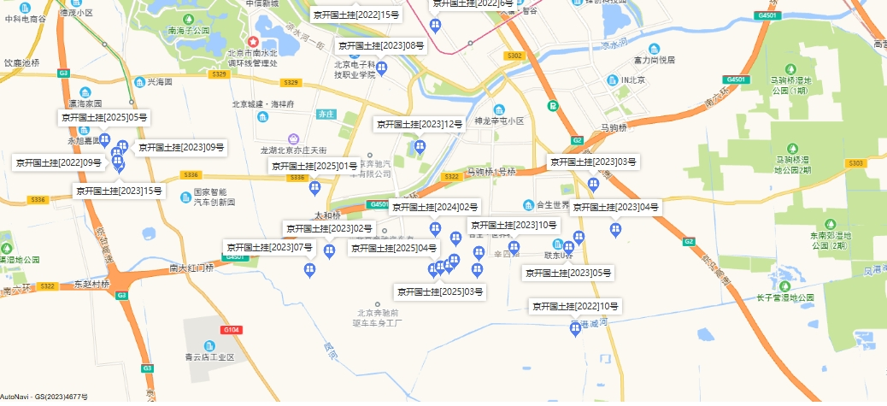

建安明细
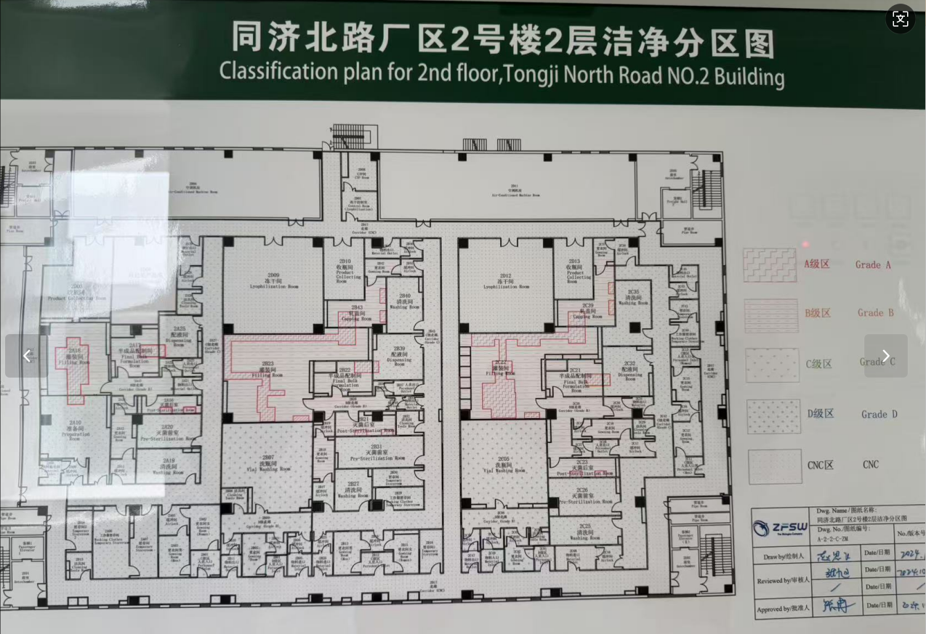
整体计算 |  |  |  | 分户计算
 | 建面 | 单方建安 | 合计 | 2期
建安
主体 | 27616.51 | 3135.9654062 | 86604420 | 基础建安 | 70310060
地上 | 23861.62 | 3000 | 71584860 | 装修
地下 | 3754.89 | 4000 | 15019560 | 设备
装修 | 27616.51 | 500 | 13808255 | 合计
设备 | 27616.51 | 2500 | 69041275
其他 | 0 |  |  | 1期
综合平均 | 27616.51 | 6136 | 169453950 | 1幢门卫 | 2500
 |  |  |  | 地下室 | 2500 | 52.47 |  | 52.47
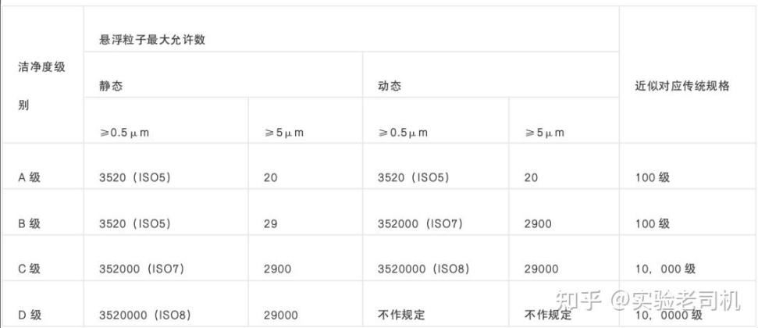
 |  |  |  | 2幢车间 | 4500 | 4590.11 | 4590.11 |  | 层高约8-10米，未进入，介绍有洁净厂房
 |  |  |  | 3幢综合楼 | 2500 | 384.91 | 384.91
 |  |  |  | 4幢食堂 | 2500 | 340.92 | 340.92
 |  |  |  |  | 22685195 | 5401.99
 |  |  |  | 合计 | 4199

 |  |  |  | 159635471.81
 |  |  |  | 5780 | 综合建安

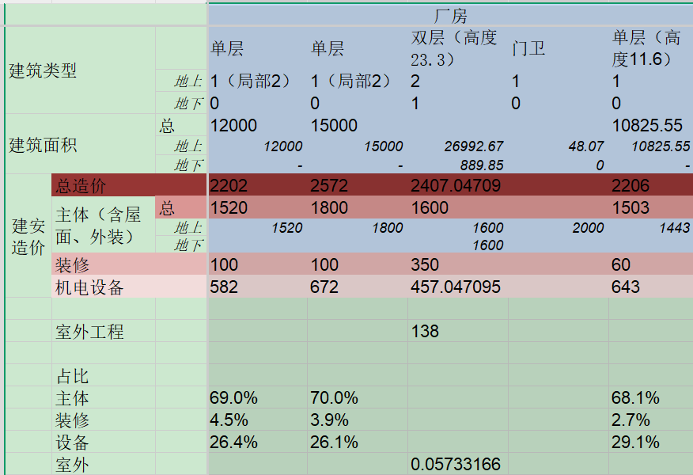

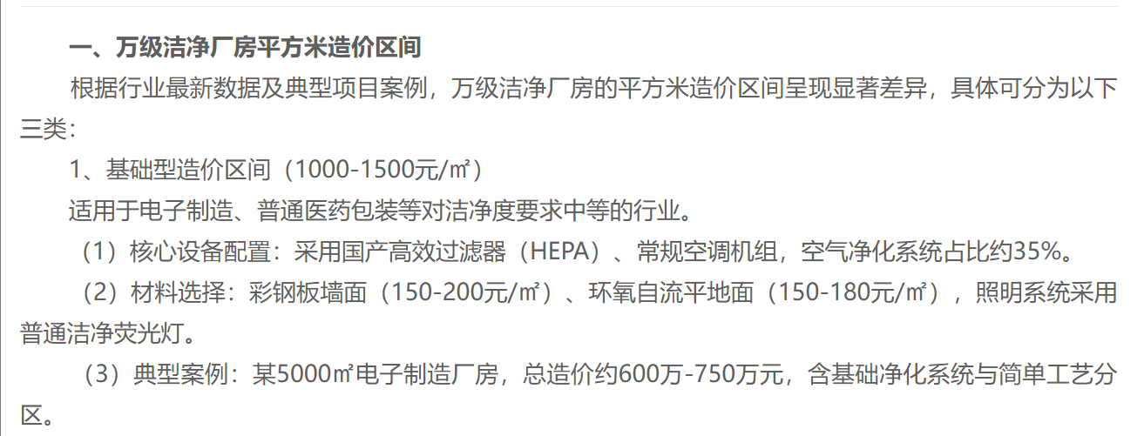

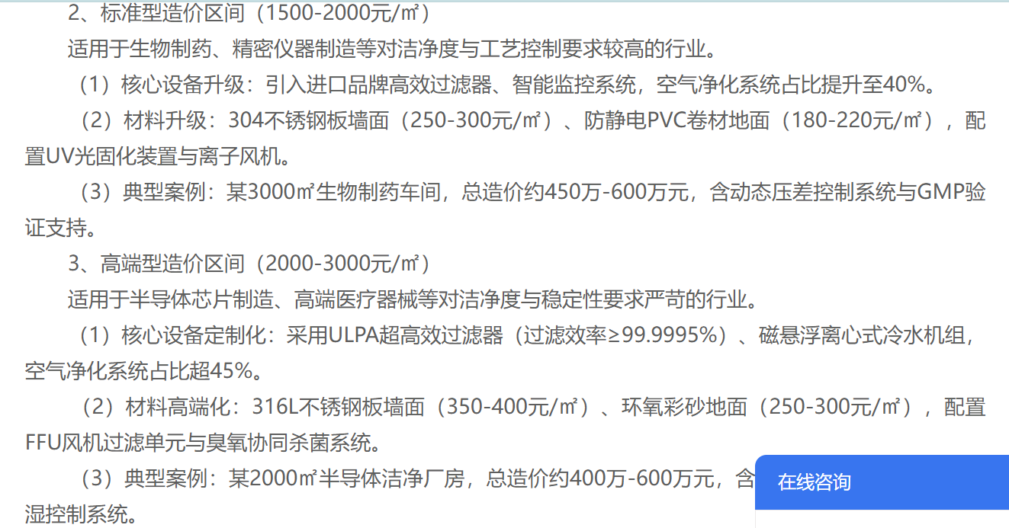

 |  |  |  |  |  |  |  |  | 24年提供的原值

